調査票（広報物の必要数）
広報物の必要数 別紙１－２ |  |  |  |  |  |  |  | ※↓削除されないようお願いいたします。
品番 |  | 品目 |  | サイズ等 | 必要数量 複数店舗の場合は、 合計の必要数量を 記入してください。 |  | 電子データ希望（○） |  | - | - | - | - | - | - | - | - | - | -
1 | 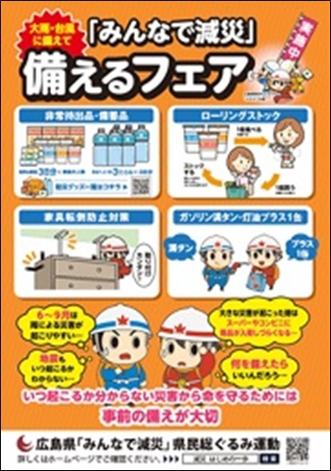 | ポスター | 備えるフェア 実施中 | A2 片面 |  | 枚
2 | 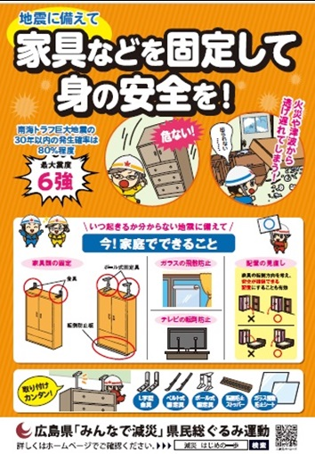 | ポスター | 家具の 転倒防止対策 | A2 片面 |  | 枚
3 | 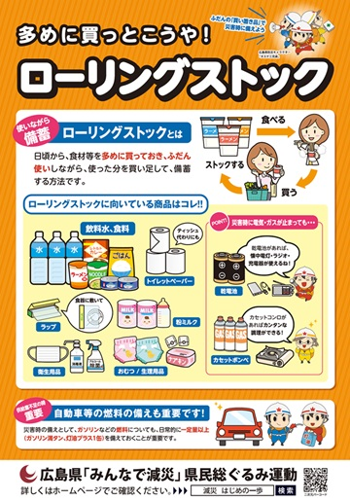 | ポスター | ローリングストック | A2 片面 |  | 枚
4 | 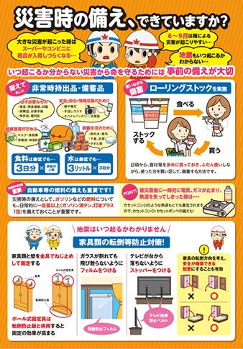 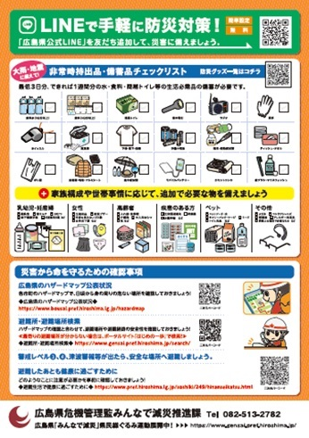 | リーフレット | 災害時の 備え、 できていますか？ | A4 両面 |  | 枚
5 | 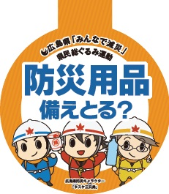 | スイングポップ | 防災用品 備えとる？ | 丸型10㎝ |  | 枚
6 | 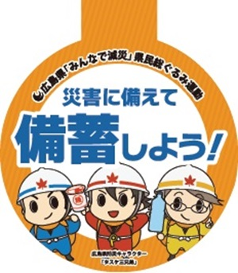 | スイングポップ | 災害に備えて 備蓄しよう！ | 丸型10㎝ |  | 枚
7 | 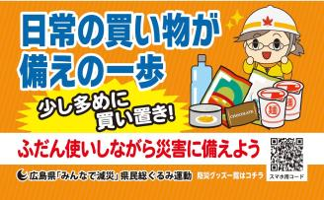 | レール ポップ | 日常の買い物が備えの一歩 ［食品］ | 折罫有 名刺 サイズ |  | 枚
8 | 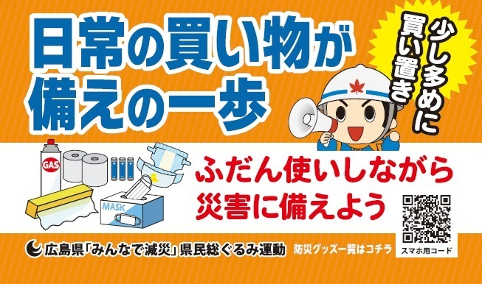 | レール ポップ | 日常の買い物が備えの一歩 ［日用品］ | 折罫有 名刺 サイズ |  | 枚
9 | 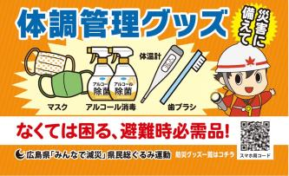 | レール ポップ | 体調管理 グッズ [体調管理] | 折罫有 名刺 サイズ |  | 枚
10 | 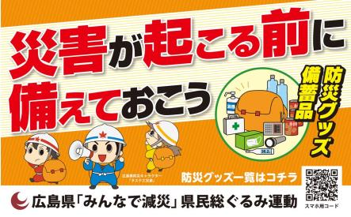 | トップボード | 防災グッズ・備蓄品 災害が起こる前に備えておこう | 250㎜ × 400㎜ |  | 枚
11 | 販促用動画 （右記URLの動画をご活用ください） | 非常持出品について 参考：https://youtu.be/WQXhe2PoTe8 |  |  | ― |  | ―
 |  | 家具転倒防止対策について 参考：https://youtu.be/TlzmLTj5E0I |  |  | ― |  | ―
※各広報物は数に限りがございますので、申込数を調整させていただく場合がございます。予めご了承ください。 ※ポスター等の広報物については、5月後半頃、調査票記載の住所に送付します。
※ 掲載の広報物画像は現時点のイメージで、デザインは変更する場合があります。広島県危機管理監みんなで減災推進課

